상품제안서
[정품] 라미 사파리 수성펜(풀컬러UV인쇄가능) | 상품코드: F26510

 |  |  |  |  |  |  | 02-412-0044 | www.easy1.co.kr
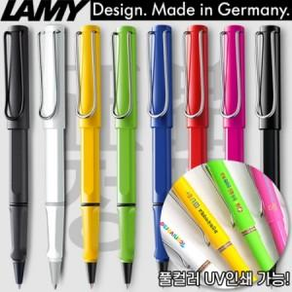

【상세/제작정보】 | <p><span style="font-size: 12pt;"><b>* 쇼핑백- 400원별도/ 개당</b></span></p><p><span style="font-size: 12pt;"><b>* 배송바- 한박스 100개/4000원별도</b></span></p>

【인쇄/포장옵션】 | 레이저, 풀칼라 / 포장지포장

【공급단가】 | 수량 | 30~ | 60~ | 100~ | 300~ | 500~
*VAT별도 | 단가 | 29,300원 | 28,200원 | 27,500원 | 26,500원 | 26,200원

【상품 URL】 | https://dev.easy1.co.kr:443/src/goods_detail.php?gdno=26510

